Datos personales
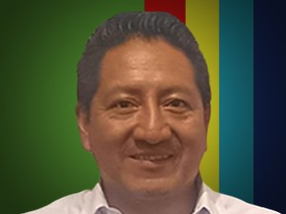

Nombres: | Juan Fernando
Apellidos: | Báez Bulla
Facebook: | https://www.facebook.com/profile.php?id=100074794158125
Twitter: | @baez_bulla
Descripción:

